Página1
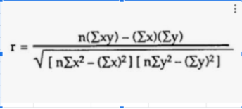
Pessoa | Renda Familiar | Gasto com Livros por Ano
1 | 3000 | 150
2 | 5000 | 200
3 | 10000 | 600
4 | 10000 | 700
5 | 20000 | 1000
6 | 20000 | 1200
7 | 20000 | 1500
8 | 30000 | 800
9 | 40000 | 1000
10 | 50000 | 2000
11 | 60000 | 2000
12 | 70000 | 2500
13 | 70000 | 3000
14 | 80000 | 2500
15 | 100000 | 4000
16 | 100000 | 3500
17 | 100000 | 4000
18 | 120000 | 3000
19 | 120000 | 4000
20 | 140000 | 4000
21 | 150000 | 5000
22 | 180000 | 4000
23 | 180000 | 5000
24 | 200000 | 6000
25 | 200000 | 5000

